DISTRIBUICAO
MEI | 16,291,120
Simples Nacional | 7,348,088
Lucro Presumido | 1,514,871
Lucro Real | 230,237

Simples
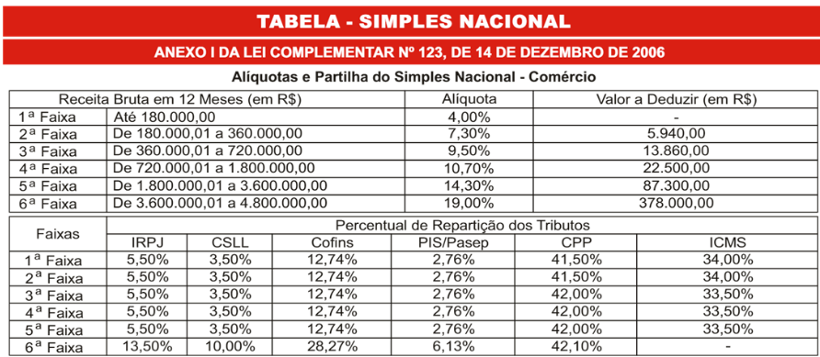

IRPJ - Imposto de Renda de Pessoa Jurídica

CSLL - Contribuição Social sobre o Lucro Líquido

COFINS - Contribuição para o Financiamento da Seguridade Social

PIS (Programa de Integração Social) e o PASEP (Programa de Formação do Patrimônio do Servidor Público)

CPP - Contribuição Previdenciária Patronal

ICMS - Imposto de Circulação de Mercadorias e Serviços

IMPOSTOS SOBRE A FOLHA

FGTS - Fundo de Garantia Tempo de Serviço
8% da Folha

INSS (Instituto Nacional do Seguro Social)
Somente Repasse

ICMS | ICMS Próprio
 | ICMS Substituição Tributária

ICMS INTERESTADUAL
